Rykkerniveau
1_INST_PAKKE | Rykkerniveau | 293
Vejledning: På denne fane angives detaljer for de enkelte rykkerniveauer. I jeres regnskab er følgende opsætning for rykkerkørslen 'SALG' oprettet. Tilret dem med antal rykkerdage, førend I udsender rykkerer, samt respitperiode.
Hvis I har oprettet flere rykkeretyper, angives navnet på de ekstra rykkertyper | Rækkefølgen af de udsendte rykkere | Respitperioden er den tid, der skal gå fra forfaldsdatoen eller den seneste rykkerdato, inden en ny rykker bliver oprettet. Angiv antallet af dage. | Hvis I på foregående fane 'Rykkerbetingelser' har angivet at der er opkrævningsgebyr, kan I her angive størrelsen af gebyret pr. rykker | Angiv, om der skal beregnes rente på rykkerlinjerne. (ændr til 'true') Oplysningerne i dette felt bestemmer, om der opkræves renter på rykkeren. Men det er i feltet Bogfør rente i foregående fane Rykkerbetingelser, I angiver, om den beregnede rente skal bogføres på finans- og debitorkonti. Marker afkrydsningsfeltet, hvis der skal beregnes rente. | Angiv en formel for hvordan forfaldsdatoen for rykkere beregnes. Se datoformler i kassen nedenunder
Rykkerbetingelseskode | Nummer | Respitperiode | Opkrævningsgebyr (RV) | Beregn rente | Forfaldsdatoformel
SALG | 1 | 5D | 0 | false | 8D
SALG | 2 | 10D | 0 | false | 8D
SALG | 3 | 10D | 0 | false | 8D

Datoformler i Navision:

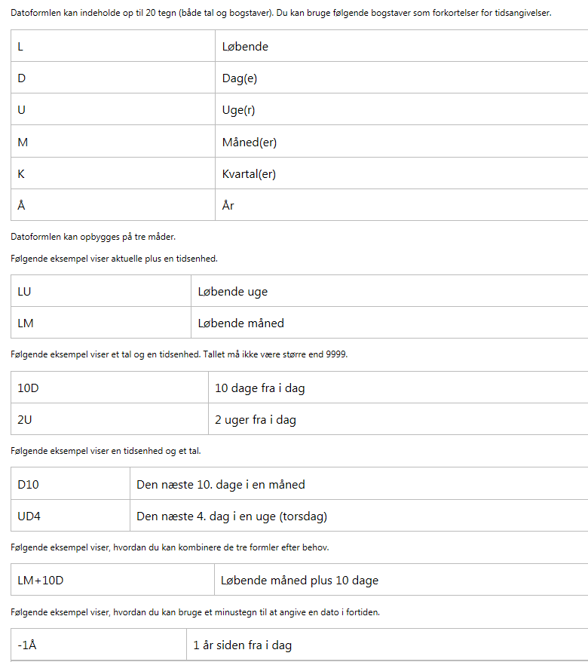

M

Måned(er)

K

Kvartal(er)

Å

År

Datoformlen kan opbygges på tre måder.

Følgende eksempel viser aktuelle plus en tidsenhed.

Rykkertekst
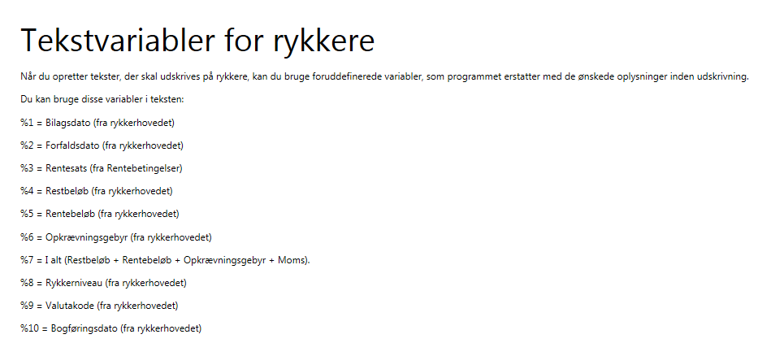
1_INST_PAKKE | Rykkertekst | 294
Vejledning: På denne fane angives den tekst, der skal stå på rykkerne på de enkelte niveauer Nedenstående tekster er oprettet i jeres regnskab
Angiv hvilken rykkertype i tilfælde af at I har oprettet ekstra rykkertyper | Angiv hvilken rykker, teksten skal på | Vælg om teksten skal stå før konteringslinjen eller efter. Vi anbefaler efter dvs 'Slut' | Angiv linjenumre 10000, 20000 osv pr rykkerniveau | Tekst, der skal på rykkeren. Det er muligt at tilføje tekstvariabler. Jf. nedenfor. Max antal karakterer: 100
Rykkerbetingelseskode | Rykkerniveau | Position | Linjenr. | Tekst
SALG | 1 | Slut | 10000 | Vi har konstateret, at ovenstående faktura(er) ikke er registreret som betalt.
SALG | 1 | Slut | 20000 | Hvis Deres indbetaling har krydset denne rykker, kan der ses bort fra denne påmindelse.
SALG | 2 | Slut | 10000 | Vi har konstateret, at ovenstående faktura(er) stadig ikke er betalt.
SALG | 2 | Slut | 20000 | Beløbet bedes betalt i henhold til forfaldsdato.
SALG | 3 | Slut | 10000 | Med henvisning til tidligere fremsendte rykkere, bedes De indbetale vort tilgodehavende straks.
SALG | 3 | Slut | 20000 | Såfremt fordringen ikke betales, vil den blive overgivet til Gældsstyrelsen for inddrivelse.
SALG | 3 | Slut | 30000 | Gældsstyrelsen kan modregne beløbet i overskydende skat og andre udbetalinger fra det offentlige.

Tekstvariabler:

